Sheet1 (2)
申购合同
供方：上海汭洐 |  |  |  |  |  |  | 合同标号： |  | WSJ20250508-1
需方：威斯嘉服装有限公司 |  |  |  |  |  |  | 签订点： | 广东佛山顺德均安镇畅兴工业区均益路9号4楼
产品名称，规格，数量，金额 |  |  |  |  |  |  | 签订时间： |  | 2025-05-08 |  |  |  |  |  | 出货日期 2025-5-25
客户 | 款号 | PO | 货品名 | 内容 | 订单数量 | 码数 |  |  |  |  |  |  |  |  | 需订数量
 |  |  |  |  |  | 4 | 6 | 8 | 9 | 10 | 11 | 12 | 14 | 16
利丰 | 175022 | 1519092 | 纸质吊牌 | CHINO | 660 | 配绳001 |  |  |  |  |  |  |  |  | 673
 | 品蓝 | 093 | 纸质腰卡 | ANKLE LENGTH |  | 0 | 15 | 117 | 143 | 153 | 51 | 30 | 148 | 16 | 673
利丰 | 038562 | 1519089 | 纸质吊牌 | CHINO | 610 | 配绳001 |  |  |  |  |  |  |  |  | 622
 |  | 086 | 纸质腰卡 | ANKLE LENGTH |  | 0 | 66 | 112 | 173 | 0 | 117 | 41 | 21 | 92 | 622
合计
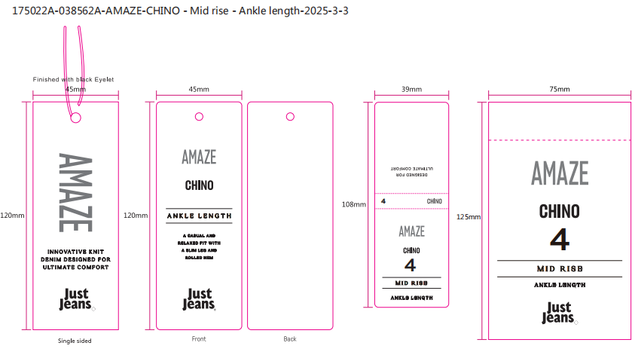
备注
部门 |  |  | 跟单 梁珍
购品种类型 |  |  | 挂牌
订购原因：
申购人签名
主管签名

